과학사
입자냐 파동이냐 그것이 문제로다

※ 85%에서 가장 보기 편합니다.
- 빛의 성질에 대한 논란과 그에 관한 실험 -

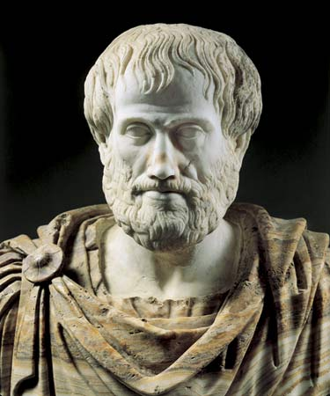
아리스토텔레스
[BC 384 ~ BC 322]
흰색은 가장 순수한 색이며 검은색과 흰색이 섞이는 비율에 따라 여러색깔을 나타낸다.
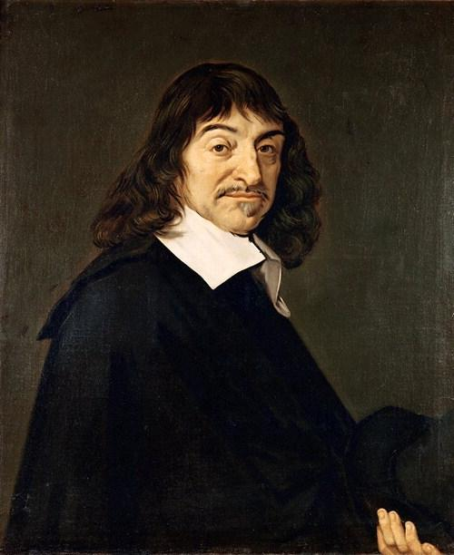
데 카 르 트
[1596. 3. 31 ~ 1650. 2. 11]
빛은 빠른 직선운동을 하고 있는 미립자의 흐름이다.
뉴턴은 빛에 대한 개념에 있어서 나에게 많은 영향을 받았지.

V S

누구의 말이 옳은 것일까?
빛은 파동일까? 입자일까?

빛은 파동이다.

빛은 입자이다.

(파동)회절간섭
 |  |  |  | 영의 회절-간섭 실험
※ 85%에서 가장 보기 편합니다. |  |  |  |  |  |  |  | 차트 데이터
< 관련 공식 >
< Screen >
느리게
빠르게
극대 :
극소 :
 |  |  |  |  |  |  |  | 각도 (deg) | 회절 - 상대세기 | 간섭 - 상대세기 | 회절간섭 - 상대세기
 |  |  |  |  |  |  |  | -0.1 | 0.0040556677263 | 0.94685338968 | 0.003840122734
4 |  |  |  |  |  |  |  | -0.095 | 0.013879686436 | 0.99592016677 | 0.01382305963
 |  |  |  |  |  |  |  | -0.09 | 0.030712264896 | 0.98905839775 | 0.030376223509
 |  |  |  |  |  |  |  | -0.085 | 0.055416519716 | 0.92704191169 | 0.051373436377
 |  |  |  |  |  |  |  | -0.08 | 0.088591997293 | 0.81686474495 | 0.072367679274
 |  |  |  |  |  |  |  | -0.075 | 0.13051823238 | 0.67095237708 | 0.087571518264
< 간섭성 광원 >
 |  |  |  |  |  |  |  | -0.07 | 0.18111145185 | 0.50576042081 | 0.091599004103
 |  |  |  |  |  |  |  | -0.065 | 0.23989759649 | 0.33991880192 | 0.081545703583
 |  |  |  |  |  |  |  | -0.06 | 0.30600402469 | 0.19213072331 | 0.058792774599
 |  |  |  |  |  |  |  | -0.055 | 0.37817128229 | 0.079063363053 | 0.029899493388
 |  |  |  |  |  |  |  | -0.05 | 0.45478522553 | 0.013468188798 | 0.0061251332798
 |  |  |  |  |  |  |  | -0.045 | 0.53392863593 | 0.0027428752097 | 0.0014644996192
 |  |  |  |  |  |  |  | -0.04 | 0.61345033352 | 0.048097008803 | 0.029505126092
 |  |  |  |  |  |  |  | -0.035 | 0.69104874937 | 0.14441567053 | 0.099798268506
 |  |  |  |  |  |  |  | -0.03 | 0.76436602382 | 0.28083628153 | 0.21466171186
 |  |  |  |  |  |  |  | -0.025 | 0.83108801183 | 0.44197365723 | 0.36731900807
 |  |  |  |  |  |  |  | -0.02 | 0.88904514489 | 0.60965511116 | 0.54201091663
실 험 조 건 |  |  | 무 늬 선 택 |  |  |  |  | -0.015 | 0.93630895141 | 0.7649699277 | 0.71624819087
※ Graph 수치와 스크린 거리(m)는 무관합니다.
( Graph의 x축값이 스크린상에서의 실제거리가 아니라, 중심축으로부터 기울어진 각도이므로 )
파 장 (nm) |  | 650 |  |  | 실 험 관 련 수 치 |  |  | -0.01 | 0.97127918707 | 0.89040206875 | 0.8648289975
스크린과 거리(m) | 30 | 3 | 1 |  | α값 상수 : πa / λ | 1692 |  | -0.005 | 0.99275696683 | 0.97180559236 | 0.96476677223
단일슬릿크기(μm) |  | 350 |  |  | β값 상수 : πd / λ | 1933 |  | 0 | 1 | 1 | 1
이중슬릿간격(mm) | 400 | 0.4 |  |  | 무늬간격 Δx (m) | 0.0055714285714 |  | 0.005 | 0.99275696683 | 0.97180559236 | 0.96476677223
 |  |  |  |  |  |  |  | 0.01 | 0.97127918707 | 0.89040206875 | 0.8648289975
회절무늬 intensity graph
각도 (deg)
상대적 세기
간섭무늬 intensity graph
각도 (deg)
상대적 세기
회절간섭무늬 intensity graph
각도 (deg)
상대적 세기
 |  |  |  |  |  |  |  | 0.015 | 0.93630895141 | 0.7649699277 | 0.71624819087
 |  |  |  |  |  |  |  | 0.02 | 0.88904514489 | 0.60965511116 | 0.54201091663
 |  |  |  |  |  |  |  | 0.025 | 0.83108801183 | 0.44197365723 | 0.36731900807
 |  |  |  |  |  |  |  | 0.03 | 0.76436602382 | 0.28083628153 | 0.21466171186
 |  |  |  |  |  |  | ` | 0.035 | 0.69104874937 | 0.14441567053 | 0.099798268506
 |  |  |  |  |  |  |  | 0.04 | 0.61345033352 | 0.048097008803 | 0.029505126092
 |  |  |  |  |  |  |  | 0.045 | 0.53392863593 | 0.0027428752097 | 0.0014644996192
 |  |  |  |  |  |  |  | 0.05 | 0.45478522553 | 0.013468188798 | 0.0061251332798
 |  |  |  |  |  |  |  | 0.055 | 0.37817128229 | 0.079063363053 | 0.029899493388
 |  |  |  |  |  |  |  | 0.06 | 0.30600402469 | 0.19213072331 | 0.058792774599
 |  |  |  |  |  |  |  | 0.065 | 0.23989759649 | 0.33991880192 | 0.081545703583
 |  |  |  |  |  |  |  | 0.07 | 0.18111145185 | 0.50576042081 | 0.091599004103
 |  |  |  |  |  |  |  | 0.075 | 0.13051823238 | 0.67095237708 | 0.087571518264
 |  |  |  |  |  |  |  | 0.08 | 0.088591997293 | 0.81686474495 | 0.072367679274
 |  |  |  |  |  |  |  | 0.085 | 0.055416519716 | 0.92704191169 | 0.051373436377
 |  |  |  |  |  |  |  | 0.09 | 0.030712264896 | 0.98905839775 | 0.030376223509
 |  |  |  |  |  |  |  | 0.095 | 0.013879686436 | 0.99592016677 | 0.01382305963
26
 |  |  |  |  |  |  |  | 0.1 | 0.0040556677263 | 0.94685338968 | 0.003840122734

관 련 내 용

▶ 생활 속의 회절, 간섭 현상
- 나비 날개
- 풍뎅이 등껍질 색깔
- 비누방울의 무지개 색깔
- CD-Rom의 무지개 색깔
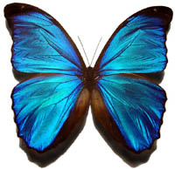

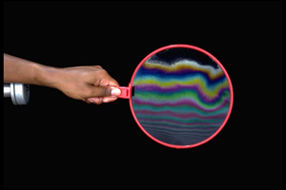

▶ 간섭을 이용한 뉴턴의 실험 - Newton Ring

+뉴턴링
 |  |  |  |  | 뉴 턴 링 실 험

Newton Ring
실 험 조 건 |  |  |  |  |  | 실 험 설 계
1. 단색의 파장 |  |  | 400 | nm
2. 렌즈의 곡률반경 |  |  | 10 | m
3. 바닥유리 곡률반경 |  |  | 20 | m
4. 렌즈 밖의 굴절률 | 100 |  | 1

실 험 결 과 값 |  |  | 반지름 지점선택
1. NewtonRing 개수 | 7500030.0001 | 개
2. 무늬의 평균반지름 | 10 | mm | 20 | mm
3. 무늬들 간의 넓이 | 12.566368 | mm^2 | 위치에 관계없음

실 험 의 결 과 분 석
1. 파장이 길수록 간섭으로 생긴 원의 개수가 줄어든다.
2. 굴절률이 클수록 간섭으로 생긴 뉴턴링의 수는 늘어난다.
3. 렌즈의 곡률이 클수록 원의 개수는 줄어든다.
4. 바닥유리의 곡률반경이 클수록 원의 개수는 줄어든다.
5. 뉴턴링 중앙에는 어두운 무늬가 발생한다.

(파동)편광
 |  |  |  | 빛의 편광 실험
※ 85%에서 가장 보기 편합니다.

 | 글자 앞에 편광판 두개를 겹쳐서 관찰해봅시다

가


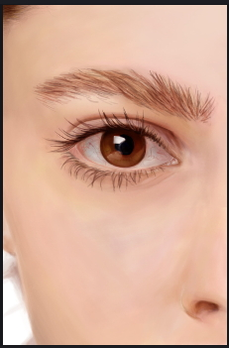
가
 | 실 험 조 건 |  |  |  |  | 우리 눈에는 어떻게 보일까?
 | 앞 편광판 각도 |  |  | 0
 | 뒷 편광판 각도 |  |  | 0

 | 실제 편광판 사진
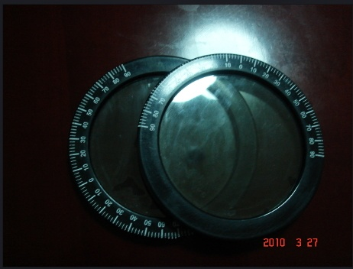

 |  |  |  |  |  |  |  | 반사 광선
 |  | 비편광된 입사광선

 |  |  |  |  |  |  | 굴절 광선

 |  |  |  |  | 브루스터의 법칙
 | 빛이 브루스터각 |  | 로 입사하는 경우, 반사광선과 굴절광선이 서로 수직이라는것이 실험적으로 밝혀졌다.
 | 빛이 특정한 각도(브루스터각)로 입사할 때는 반사된 빛은 수직성분만 가지고 있다. 반사된 빞은 완전히 편광되어 전부 입사면

 | 에 수직하다. 수평성분은 사라지는 것이 아니고 수직성분의 일부와 함께 유리 속으로 굴절된다.
 | 식을 정리하면 다음과 같다.

 | 브루스터각 는 1812년에 이 현상을 발견한 David Brewster의 이름을 붙혔다.

(입자)콤프턴
파장이 짧을 때 보기 용이함 =>
 |  |  |  | 콤프턴 산란 실험
※ 85%에서 가장 보기 편합니다. |  |  |  |  |  |  |  |  |  |  |  | 차트 데이터
 |  |  |  |  |  |  |  |  |  |  |  | 파장 (pm) | Relative intensity | 파장 (log scale) | Relative intensity
Compton 산란 실험장치
 |  |  |  |  |  |  |  |  |  |  |  | 0 | 0.42707274788 | -3 | 7.8533882135E-08
산란각에 따른 파장의 차이
46
상대적 세기
파장 (pm)
 |  |  |  |  |  |  |  |  |  |  |  | 1 | 0.47764838987 | -2.8952440813 | 1.7886608933E-07
 |  |  |  |  |  |  |  |  |  |  |  | 2 | 0.48953521366 | -2.7904881626 | 3.9853570328E-07
 |  |  |  |  |  |  |  |  |  |  |  | 3 | 0.48831793246 | -2.6857322439 | 8.6870983518E-07
 |  |  |  |  |  |  |  |  |  |  |  | 4 | 0.49918984873 | -2.5809763252 | 1.8524673363E-06
 |  |  |  |  |  |  |  |  |  |  |  | 5 | 0.52884636257 | -2.4762204065 | 3.8645142853E-06
 |  |  |  |  |  |  |  |  |  |  |  | 6 | 0.56620273462 | -2.3714644877 | 7.886949625E-06
 |  |  |  |  |  |  |  |  |  |  |  | 7 | 0.59429726561 | -2.266708569 | 1.5747054372E-05
 |  |  |  |  |  |  |  |  |  |  |  | 8 | 0.60027452405 | -2.1619526503 | 3.0760535106E-05
 |  |  |  |  |  |  |  |  |  |  |  | 9 | 0.57882747297 | -2.0571967316 | 5.880359196E-05
표적 물질
 |  |  |  |  |  |  |  |  |  |  |  | 10 | 0.53142431195 | -1.9524408129 | 0.0001101069145
 |  |  |  |  |  |  |  |  |  |  |  | 11 | 0.46420365381 | -1.8476848942 | 0.00020248516353
결맞음 상태의
단색광원
집속기
 |  |  |  |  |  |  |  |  |  |  |  | 12 | 0.38572490259 | -1.7429289755 | 0.00036827926776
 |  |  |  |  |  |  |  |  |  |  |  | 13 | 0.30488407028 | -1.6381730568 | 0.00067254359111
 |  |  |  |  |  |  |  |  |  |  |  | 14 | 0.22923315184 | -1.5334171381 | 0.001264270517
 |  |  |  |  |  |  |  |  |  |  |  | 15 | 0.16394774044 | -1.4286612194 | 0.0025106374767
 |  |  |  |  |  |  |  |  |  |  |  | 16 | 0.11153693995 | -1.3239053006 | 0.0052939552738
 |  |  |  |  |  |  |  |  |  |  |  | 17 | 0.072180068752 | -1.2191493819 | 0.011519492702
 |  |  |  |  |  |  |  |  |  |  |  | 18 | 0.044432539269 | -1.1143934632 | 0.024672259458
광 전 효 과
느리게
빠르게
실 험 조 건 |  |  |  |  |  | 빛의 초기파장 (pm) | 0.38 | (pm) | 전자 산란각 |  |  | 19 | 0.026017780851 | -1.0096375445 | 0.049829702267
산란 각도 (deg) |  | 46 | 46 |  | 0 | 빛의 산란된 파장 (pm) | 7.80 | (pm) | tan값 | rad값 | deg값 | 20 | 0.014491877193 | -0.90488162581 | 0.092198463262
쌍 생 성
광자에너지 (MeV) |  | 32 | 3.3 |  |  | 전자의 총 에너지 (Mev) | 3.65 | (Mev) | 0.029 | 0.029 | 1.69 | 21 | 0.0076782865333 | -0.8001257071 | 0.15373821789
충돌 후 광자에너지 (Mev) |  |  | 0.159 |  |  |  |  |  |  |  |  | 22 | 0.0038698065951 | -0.69536978839 | 0.22920717189
광자와 전자의 충돌과정
산란각과 광자의 초기
에너지에 따라 전자의 속력과
움직임이 어떻게 되는지 관찰해
보자.
또한 산란각과 광자의 초기
에너지에 따라 광자의 파장과
색깔이 어떻게 되는지 관찰해
보자.
원자핵에 강하게 결합된
전자와 광자가 상호작용하는
경우에는 어떻게 되는지
살펴보자.
 |  |  |  |  |  |  |  |  |  |  |  | 23 | 0.0018552373625 | -0.59061386968 | 0.30491182831
 |  |  |  |  |  |  |  |  |  |  |  | 24 | 0.00084604795365 | -0.48585795097 | 0.36303566334
 |  |  |  |  |  |  |  |  |  |  |  | 25 | 0.0003670081873 | -0.38110203226 | 0.39046952322
 |  |  |  |  |  |  |  |  |  |  |  | 26 | 0.00015144041879 | -0.27634611356 | 0.38648226868
 |  |  |  |  |  |  |  |  |  |  |  | 27 | 5.9441960813E-05 | -0.17159019485 | 0.36335611623
 | 0 |  |  |  |  |  |  |  |  |  |  | 28 | 2.2193700863E-05 | -0.066834276137 | 0.33941143438
 |  |  |  |  |  |  |  |  |  |  |  | 29 | 7.8822754071E-06 | 0.037921642573 | 0.32972085691
 |  |  |  |  |  |  |  |  |  |  |  | 30 | 2.6629239147E-06 | 0.14267756128 | 0.34065850778
 |  |  |  |  |  |  |  |  |  |  |  | 31 | 8.5575843129E-07 | 0.24743347999 | 0.37027053604
 |  |  |  |  |  |  |  |  |  |  |  | 32 | 2.6159467022E-07 | 0.3521893987 | 0.41205727484
 |  |  |  |  |  |  |  |  |  |  |  | 33 | 7.6066226437E-08 | 0.45694531741 | 0.45871588363
 |  |  |  |  |  |  |  |  |  |  |  | 34 | 2.1039728358E-08 | 0.56170123612 | 0.50411422074
 |  |  |  |  |  |  |  |  |  |  |  | 35 | 5.5357142084E-09 | 0.66645715483 | 0.54369406764
 |  |  |  |  |  |  |  |  |  |  |  | 36 | 1.3854551427E-09 | 0.77121307354 | 0.57420622534
ㅋ
 |  |  |  |  |  |  |  |  |  |  |  | 37 | 3.2983485943E-10 | 0.87596899225 | 0.59342064203
 |  |  |  |  |  |  |  |  |  |  |  | 38 | 7.4694033711E-11 | 0.98072491096 | 0.60000207886
 |  |  |  |  |  |  |  |  |  |  |  | 39 | 1.6090166913E-11 | 1.0854808297 | 0.59349476678
 |  |  |  |  |  |  |  |  |  |  |  | 40 | 3.2970114944E-12 | 1.1902367484 | 0.57431531541
 |  |  |  |  |  |  |  |  |  |  |  | 41 | 6.4263688529E-13 | 1.2949926671 | 0.54369127256
 |  |  |  |  |  |  |  |  |  |  |  | 42 | 1.1915056683E-13 | 1.3997485858 | 0.50352684483
 |  |  |  |  |  |  |  |  |  |  |  | 43 | 2.1014151182E-14 | 1.5045045045 | 0.45620619339
 |  |  |  |  |  |  |  |  |  |  |  | 44 | 3.525436267E-15 | 1.6092604232 | 0.40435982618
 |  |  |  |  |  |  |  |  |  |  |  | 45 | 5.6259926353E-16 | 1.7140163419 | 0.35062518017
 |  |  |  |  |  |  |  |  |  |  |  | 46 | 8.5402528043E-17 | 1.8187722606 | 0.2974311694
관 련 수 식
 |  |  |  |  |  |  |  |  |  |  |  | 47 | 1.2331831157E-17 | 1.9235281793 | 0.24683010712
 |  |  |  |  |  |  |  |  |  |  |  | 48 | 1.6938294871E-18 | 2.0282840981 | 0.20039093011
 |  |  |  |  |  |  |  |  |  |  |  | 49 | 2.2130798506E-19 | 2.1330400168 | 0.15915719139
 |  |  |  |  |  |  |  |  |  |  |  | 50 | 2.7504880032E-20 | 2.2377959355 | 0.12366384582
 |  |  |  |  |  |  |  |  |  |  |  | 51 | 3.2516792668E-21 | 2.3425518542 | 0.093999924896
 |  |  |  |  |  |  |  |  |  |  |  | 52 | 3.6567134118E-22 | 2.4473077729 | 0.069900541637
 |  |  |  |  |  |  |  |  |  |  |  | 53 | 3.9116449068E-23 | 2.5520636916 | 0.050851275594
 |  |  |  |  |  |  |  |  |  |  |  | 54 | 3.9802760912E-24 | 2.6568196103 | 0.036190237938
 |  |  |  |  |  |  |  |  |  |  |  | 55 | 3.8525851683E-25 | 2.761575529 | 0.025197027013
 |  |  |  |  |  |  |  |  |  |  |  | 56 | 3.547125666E-26 | 2.8663314477 | 0.017162298091
 |  |  |  |  |  |  |  |  |  |  |  | 57 | 3.1066060023E-27 | 2.9710873664 | 0.011435887032
 |  |  |  |  |  |  |  |  |  |  |  | 58 | 2.5881000146E-28 | 3.0758432851 | 0.0074547408128
 |  |  |  |  |  |  |  |  |  |  |  | 59 | 2.0509789795E-29 | 3.1805992039 | 0.0047540474992
 |  |  |  |  |  |  |  |  |  |  |  | 60 | 1.5460610507E-30 | 3.2853551226 | 0.0029659427306
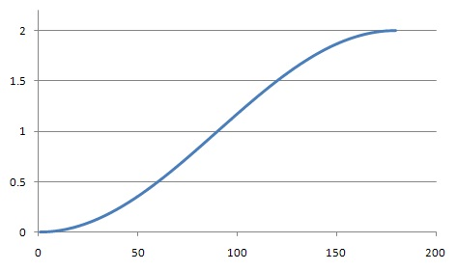
빛의 산란각에 따른 파장변화값 graph
180
 |  |  |  |  |  |  |  |  |  |  |  | 61 | 1.1086063075E-31 | 3.3901110413 | 0.00181021551
 |  |  |  |  |  |  |  |  |  |  |  | 62 | 7.5615935068E-33 | 3.49486696 | 0.0010808516217
 |  |  |  |  |  |  |  |  |  |  |  | 63 | 4.9060795376E-34 | 3.5996228787 | 0.00063134995183
 |  |  |  |  |  |  |  |  |  |  |  | 64 | 3.0278971441E-35 | 3.7043787974 | 0.00036078003891
 |  |  |  |  |  |  |  |  |  |  |  | 65 | 1.7775954415E-36 | 3.8091347161 | 0.00020168942448
 |  |  |  |  |  |  |  |  |  |  |  | 66 | 9.9268169436E-38 | 3.9138906348 | 0.00011030419478
 |  |  |  |  |  |  |  |  |  |  |  | 67 | 5.2731773095E-39 | 4.0186465535 | 5.9015923406E-05
 |  |  |  |  |  |  |  |  |  |  |  | 68 | 2.6645263037E-40 | 4.1234024722 | 3.0889769046E-05
 |  |  |  |  |  |  |  |  |  |  |  | 69 | 1.2807162649E-41 | 4.2281583909 | 1.5817155779E-05
 |  |  |  |  |  |  |  |  |  |  |  | 70 | 5.8555961163E-43 | 4.3329143097 | 7.9233784294E-06

전자 산란각 graph 보기

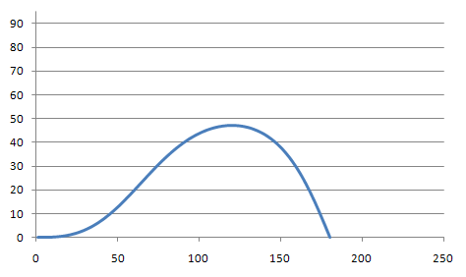
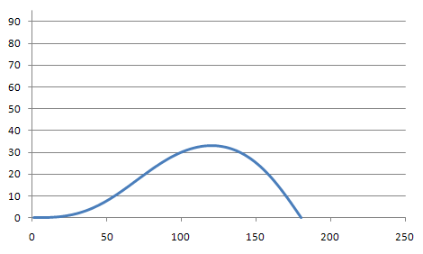
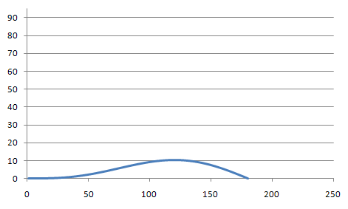
180
빛의 산란각에 따른 전자 산란각
광자에너지
0.1Mev 기준
180
빛의 산란각에 따른 전자 산란각
광자에너지
0.5Mev 기준
180
빛의 산란각에 따른 전자 산란각
광자에너지
3Mev 기준

+전자산란
 |  |  |  |  | 광자에너지에 따른 전자산란각
※ 85%에서 가장 보기 편합니다. |  |  |  |  |  | 실 험 조 건
 |  |  |  |  |  | 광자에너지(Mev) | 32 | 3.2
 |  |  |  |  |  | 전자 최대 산란각 (deg) |  | 10.1
 |  |  |  |  |  | 이 때의 빛의 산란각 (deg) |  | 120
Compton 산란으로 돌아가기
차트 데이터
빛의 산란각(Φ) | sin(Φ) | cos(Φ) | tan(θ) | 전자 산란각(θ)
전자 산란각을 최대로 만들어 주는 빛의 산란각
1 | 0.017452402807 | 0.99984769522 | 3.6601485184E-07 | 2.0971110612E-05
2 | 0.034899489445 | 0.99939082727 | 2.9274498989E-06 | 0.00016773055884
3 | 0.052335945365 | 0.99862953532 | 9.8763816745E-06 | 0.00056587510452
4 | 0.069756459255 | 0.99756405127 | 2.3398203665E-05 | 0.0013406185969
5 | 0.087155724661 | 0.99619469967 | 4.5668295476E-05 | 0.0026166011309
6 | 0.1045284416 | 0.99452189765 | 7.8848704808E-05 | 0.0045176989361
7 | 0.12186931818 | 0.99254615474 | 0.00012508484649 | 0.0071668352385
8 | 0.13917307219 | 0.99026807278 | 0.00018650222279 | 0.010685792335
9 | 0.15643443276 | 0.98768834571 | 0.00026520316924 | 0.015195025116
10 | 0.17364814191 | 0.98480775932 | 0.00036326363002 | 0.020813476265
11 | 0.19080895617 | 0.98162719107 | 0.00048272996725 | 0.027658393373
12 | 0.2079116482 | 0.97814760979 | 0.00062561580803 | 0.035845148178
13 | 0.22495100835 | 0.9743700754 | 0.00079389893348 | 0.045487058155
14 | 0.24192184627 | 0.97029573857 | 0.00098951821359 | 0.056695210681
15 | 0.25881899249 | 0.96592584039 | 0.001214370592 | 0.06957828996
16 | 0.27563729997 | 0.96126171195 | 0.0014703081245 | 0.084242406936
17 | 0.29237164569 | 0.95630477401 | 0.0017591350747 | 0.10079093237
18 | 0.30901693221 | 0.95105653649 | 0.0020826050717 | 0.11932433331
19 | 0.32556808923 | 0.94551859806 | 0.0024424183318 | 0.13994001306
20 | 0.34202007508 | 0.93969264562 | 0.0028402189492 | 0.16273215496
21 | 0.35836787836 | 0.93358045382 | 0.0032775922589 | 0.18779157001
22 | 0.37460651935 | 0.92718388449 | 0.003756062274 | 0.21520554863
23 | 0.39073105161 | 0.92050488608 | 0.0042770892033 | 0.24505771662
24 | 0.40673656346 | 0.91354549309 | 0.0048420670488 | 0.27742789559
25 | 0.42261817947 | 0.9063078254 | 0.0054523212904 | 0.31239196793
26 | 0.43837106194 | 0.89879408768 | 0.0061091066569 | 0.35002174649
27 | 0.45399041239 | 0.8910065687 | 0.0068136049888 | 0.39038484919
28 | 0.46947147302 | 0.88294764059 | 0.0075669231947 | 0.4335445786
29 | 0.48480952815 | 0.87461975819 | 0.0083700913042 | 0.47955980678
30 | 0.49999990566 | 0.86602545825 | 0.0092240606194 | 0.52848486535
31 | 0.51503797842 | 0.85716735868 | 0.010129701968 | 0.58036944105
32 | 0.5299191657 | 0.84804815773 | 0.011087804061 | 0.635258477
33 | 0.54463893452 | 0.83867063321 | 0.012099071953 | 0.69319207958
34 | 0.55919280112 | 0.82903764159 | 0.013164125617 | 0.75420543127
35 | 0.57357633225 | 0.81915211718 | 0.01428349862 | 0.81832870954
36 | 0.58778514654 | 0.80901707121 | 0.01545763692 | 0.88558701188
37 | 0.60181491586 | 0.7986355909 | 0.016686897767 | 0.95600028714
38 | 0.6156613666 | 0.78801083856 | 0.017971548727 | 1.0295832734
39 | 0.629320281 | 0.77714605058 | 0.019311766814 | 1.1063454422
40 | 0.64278749842 | 0.76604453648 | 0.020707637749 | 1.18629095
41 | 0.65605891663 | 0.75470967789 | 0.022159155329 | 1.2694185958
42 | 0.66913049303 | 0.74314492752 | 0.023666220915 | 1.3557217866
43 | 0.68199824587 | 0.7313538081 | 0.025228643052 | 1.4451885091
44 | 0.69465825553 | 0.71933991132 | 0.026846137193 | 1.5378013095
45 | 0.70710666565 | 0.70710689673 | 0.028518325558 | 1.63353728
46 | 0.71933968431 | 0.69465849061 | 0.030244737106 | 1.7323680535
47 | 0.73135358523 | 0.68199848487 | 0.032024807633 | 1.8342598051
48 | 0.74314470885 | 0.66913073588 | 0.033857879991 | 1.9391732624
49 | 0.7547094635 | 0.65605916327 | 0.035743204427 | 2.0470637225
50 | 0.76604432642 | 0.64278774876 | 0.037679939045 | 2.1578810779
51 | 0.77714584492 | 0.62932053496 | 0.039667150388 | 2.2715698495
52 | 0.78801063736 | 0.61566162411 | 0.041703814143 | 2.3880692288
53 | 0.79863539423 | 0.60181517685 | 0.043788815962 | 2.5073131272
54 | 0.80901687912 | 0.58778541092 | 0.0459209524 | 2.6292302336
55 | 0.81915192974 | 0.57357659994 | 0.048098931982 | 2.7537440812
56 | 0.82903745885 | 0.55919307205 | 0.050321376369 | 2.880773121
57 | 0.83867045522 | 0.54463920859 | 0.052586821658 | 3.0102308047
58 | 0.84804798455 | 0.52991944283 | 0.05489371978 | 3.1420256747
59 | 0.85716719036 | 0.51503825854 | 0.057240440018 | 3.2760614635
60 | 0.86602529485 | 0.50000018868 | 0.059625270638 | 3.4122371994
61 | 0.87461959976 | 0.48480981397 | 0.062046420622 | 3.5504473217
62 | 0.88294748717 | 0.46947176156 | 0.064502021511 | 3.6905818026
63 | 0.89100642034 | 0.45399070356 | 0.06699012935 | 3.8325262769
64 | 0.89879394443 | 0.43837135566 | 0.069508726744 | 3.9761621795
65 | 0.90630768729 | 0.42261847565 | 0.072055724997 | 4.1213668897
66 | 0.91354536017 | 0.40673686201 | 0.074628966369 | 4.2680138827
67 | 0.9205047584 | 0.39073135243 | 0.077226226407 | 4.4159728872
68 | 0.92718376207 | 0.37460682235 | 0.079845216385 | 4.5651100506
69 | 0.93358033671 | 0.35836818345 | 0.082483585824 | 4.7152881088
70 | 0.93969253385 | 0.34202038217 | 0.085138925095 | 4.8663665632
71 | 0.94551849167 | 0.32556839822 | 0.087808768118 | 5.0182018619
72 | 0.95105643551 | 0.30901724302 | 0.090490595124 | 5.1706475865
73 | 0.95630467846 | 0.29237195821 | 0.093181835507 | 5.3235546436
74 | 0.96126162188 | 0.27563761411 | 0.095879870743 | 5.4767714601
75 | 0.96592575581 | 0.25881930815 | 0.098582037375 | 5.6301441821
76 | 0.97029565952 | 0.24192216336 | 0.10128563008 | 5.7835168778
77 | 0.97437000189 | 0.22495132677 | 0.10398790476 | 5.9367317427
78 | 0.97814754185 | 0.20791196785 | 0.10668608175 | 6.0896293068
79 | 0.98162712871 | 0.19080927696 | 0.10937734903 | 6.2420486444
80 | 0.98480770257 | 0.17364846374 | 0.11205886551 | 6.3938275849
81 | 0.98768829459 | 0.15643475553 | 0.11472776436 | 6.544802924
82 | 0.9902680273 | 0.13917339581 | 0.11738115637 | 6.6948106364
83 | 0.99254611491 | 0.12186964254 | 0.12001613338 | 6.8436860871
84 | 0.99452186349 | 0.10452876661 | 0.1226297717 | 6.9912642432
85 | 0.99619467119 | 0.087156050213 | 0.12521913561 | 7.1373798838
86 | 0.99756402848 | 0.069756785254 | 0.12778128085 | 7.2818678093
87 | 0.99862951822 | 0.052336271712 | 0.13031325813 | 7.4245630479
88 | 0.99939081587 | 0.034899816041 | 0.13281211668 | 7.5653010602
89 | 0.99984768952 | 0.017452729552 | 0.13527490781 | 7.7039179411
90 | 1 | 3.2679489654E-07 | 0.1376986885 | 7.8402506184
91 | 0.99984770092 | -0.017452076062 | 0.14008052488 | 7.9741370482
92 | 0.99939083868 | -0.034899162849 | 0.14241749591 | 8.1054164061
93 | 0.99862955243 | -0.052335619018 | 0.14470669686 | 8.2339292748
94 | 0.99756407407 | -0.069756133256 | 0.14694524291 | 8.3595178268
95 | 0.99619472816 | -0.08715539911 | 0.14913027267 | 8.4820260035
96 | 0.9945219318 | -0.1045281166 | 0.15125895174 | 8.6012996885
97 | 0.99254619457 | -0.12186899382 | 0.15332847618 | 8.7171868764
98 | 0.99026811827 | -0.13917274858 | 0.155336076 | 8.829537837
99 | 0.98768839683 | -0.15643410999 | 0.15727901863 | 8.9382052734
100 | 0.98480781606 | -0.17364782008 | 0.15915461231 | 9.043044476
101 | 0.98162725342 | -0.19080863538 | 0.16096020947 | 9.1439134704
102 | 0.97814767774 | -0.20791132854 | 0.16269321011 | 9.2406731603
103 | 0.97437014892 | -0.22495068993 | 0.16435106503 | 9.3331874656
104 | 0.97029581763 | -0.24192152919 | 0.16593127909 | 9.4213234546
105 | 0.96592592497 | -0.25881867683 | 0.16743141443 | 9.5049514719
106 | 0.96126180203 | -0.27563698584 | 0.16884909352 | 9.583945261
107 | 0.95630486956 | -0.29237133318 | 0.17018200231 | 9.6581820817
108 | 0.95105663748 | -0.30901662141 | 0.17142789318 | 9.7275428238
109 | 0.94551870445 | -0.32556778024 | 0.17258458786 | 9.7919121153
110 | 0.93969275739 | -0.342019768 | 0.17364998032 | 9.851178427
111 | 0.93358057094 | -0.35836757327 | 0.17462203951 | 9.9052341727
112 | 0.92718400691 | -0.37460621635 | 0.1754988121 | 9.9539758058
113 | 0.92050501377 | -0.3907307508 | 0.17627842505 | 9.997303912
114 | 0.91354562601 | -0.40673626492 | 0.17695908819 | 10.035123299
115 | 0.90630796351 | -0.42261788329 | 0.17753909658 | 10.067343081
116 | 0.89879423094 | -0.43837076821 | 0.17801683294 | 10.093876766
117 | 0.89100671706 | -0.45399012121 | 0.17839076984 | 10.114642333
118 | 0.88294779401 | -0.46947118447 | 0.17865947187 | 10.12956231
119 | 0.87461991662 | -0.48480924233 | 0.17882159767 | 10.138563854
120 | 0.86602562165 | -0.49999962265 | 0.17887590191 | 10.141578819
121 | 0.85716752699 | -0.51503769831 | 0.1788212371 | 10.138543834
122 | 0.8480483309 | -0.52991888856 | 0.17865655529 | 10.129400372
123 | 0.83867081119 | -0.54463866045 | 0.17838090976 | 10.114094815
124 | 0.82903782433 | -0.5591925302 | 0.17799345645 | 10.092578528
125 | 0.81915230462 | -0.57357606455 | 0.17749345539 | 10.064807921
126 | 0.80901726329 | -0.58778488216 | 0.17688027195 | 10.030744518
127 | 0.79863578757 | -0.60181465487 | 0.17615337801 | 9.9903550202
128 | 0.78801103975 | -0.61566110908 | 0.17531235298 | 9.9436113672
129 | 0.77714625623 | -0.62932002703 | 0.17435688471 | 9.8904908038
130 | 0.76604474654 | -0.64278724809 | 0.17328677027 | 9.8309759391
131 | 0.75470989229 | -0.65605867 | 0.17210191665 | 9.7650548079
132 | 0.74314514619 | -0.66913025017 | 0.17080234125 | 9.6927209301
133 | 0.73135403098 | -0.68199800687 | 0.16938817231 | 9.6139733692
134 | 0.71934013833 | -0.69465802046 | 0.16785964924 | 9.5288167886
135 | 0.7071071278 | -0.70710643457 | 0.16621712269 | 9.4372615079
136 | 0.69465872569 | -0.7193394573 | 0.16446105468 | 9.3393235553
137 | 0.68199872388 | -0.73135336236 | 0.16259201845 | 9.23502472
138 | 0.66913097874 | -0.74314449019 | 0.16061069824 | 9.1243926005
139 | 0.6560594099 | -0.7547092491 | 0.15851788896 | 9.0074606515
140 | 0.6427879991 | -0.76604411636 | 0.1563144957 | 8.8842682268
141 | 0.62932078893 | -0.77714563926 | 0.15400153315 | 8.7548606193
142 | 0.61566188163 | -0.78801043617 | 0.15158012485 | 8.6192890967
143 | 0.60181543784 | -0.79863519756 | 0.14905150234 | 8.4776109335
144 | 0.5877856753 | -0.80901668704 | 0.14641700419 | 8.3298894375
145 | 0.57357686764 | -0.8191517423 | 0.14367807491 | 8.1761939711
146 | 0.55919334297 | -0.82903727611 | 0.1408362637 | 8.0165999677
147 | 0.54463948267 | -0.83867027724 | 0.13789322312 | 7.85118894
148 | 0.52991971997 | -0.84804781138 | 0.13485070766 | 7.6800484834
149 | 0.51503853866 | -0.85716702205 | 0.13171057209 | 7.5032722707
150 | 0.50000047169 | -0.86602513146 | 0.12847476984 | 7.3209600391
151 | 0.48481009979 | -0.87461944132 | 0.12514535113 | 7.1332175691
152 | 0.4694720501 | -0.88294733375 | 0.12172446109 | 6.940156654
153 | 0.45399099474 | -0.89100627197 | 0.11821433771 | 6.7418950601
154 | 0.43837164938 | -0.89879380117 | 0.1146173097 | 6.5385564765
155 | 0.42261877182 | -0.90630754918 | 0.11093579426 | 6.3302704551
156 | 0.40673716055 | -0.91354522725 | 0.1071722947 | 6.1171723392
157 | 0.39073165325 | -0.92050463071 | 0.10332939805 | 5.8994031807
158 | 0.37460712535 | -0.92718363965 | 0.099409772457 | 5.6771096457
159 | 0.35836848854 | -0.9335802196 | 0.095416164594 | 5.4504439085
160 | 0.34202068926 | -0.93969242208 | 0.091351396902 | 5.2195635329
161 | 0.32556870721 | -0.94551838527 | 0.087218364789 | 4.9846313408
162 | 0.30901755382 | -0.95105633452 | 0.083020033721 | 4.7458152692
163 | 0.29237227072 | -0.95630458292 | 0.078759436247 | 4.5032882129
164 | 0.27563792824 | -0.9612615318 | 0.074439668931 | 4.2572278565
165 | 0.25881962381 | -0.96592567122 | 0.070063889222 | 4.0078164917
166 | 0.24192248045 | -0.97029558046 | 0.065635312249 | 3.7552408237
167 | 0.22495164519 | -0.97436992838 | 0.061157207545 | 3.4996917643
168 | 0.2079122875 | -0.9781474739 | 0.056632895713 | 3.2413642137
169 | 0.19080959775 | -0.98162706636 | 0.052065745031 | 2.9804568299
170 | 0.17364878557 | -0.98480764582 | 0.047459168001 | 2.7171717875
171 | 0.15643507831 | -0.98768824346 | 0.042816617848 | 2.4517145255
172 | 0.13917371942 | -0.99026798182 | 0.038141584967 | 2.1842934853
173 | 0.1218699669 | -0.99254607509 | 0.033437593336 | 1.9151198388
174 | 0.10452909161 | -0.99452182933 | 0.028708196878 | 1.6444072081
175 | 0.087156375764 | -0.99619464271 | 0.023956975797 | 1.3723713774
176 | 0.069757111253 | -0.99756400568 | 0.019187532883 | 1.0992299974
177 | 0.052336598059 | -0.99862950112 | 0.014403489785 | 0.82520228415
178 | 0.034900142636 | -0.99939080446 | 0.0096084832654 | 0.55050871205
179 | 0.017453056297 | -0.99984768381 | 0.0048061614395 | 0.27537070316
180 | 6.5358979308E-07 | -1 | 1.7999697346E-07 | 1.031306905E-05

(입자)쌍생성
 |  |  |  | 쌍 생 성 실 험
※ 85%에서 가장 보기 편합니다.

실 험 조 건
핵 존재여부

느리게
빠르게
광자에너지 | 1 | 0.1 | 1
 |  | Mev

光
실 험 설 명
가. 광자를 원하는 위치에 갖다 놓는다.
나. 쌍생성 과정 중 핵의 유무를 선택한다.
다. 광자에너지를 조절하여 선택한다.

실 험 결 과
1. 광자가 원자핵 근처를 지나며 상호작용
2. 광자에너지가 1.02Mev 이상
☞ 위의 두 조건 모두 만족시 쌍생성 발생

